상품제안서
그리드 체크담요 특대 | 상품코드: S43369

 |  |  |  |  |  |  | 02-713-8555 | www.synergygift.co.kr
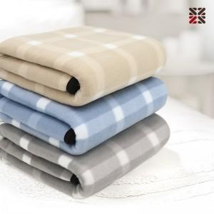

【상세/제작정보】 | <p><span style="font-size: 14pt;">※ 자수 시</span><span style="font-size: 14pt;">안에 따라 최대사이즈 및 인쇄비용이 변동 될 수 있습니다.</span></p>

【인쇄/포장옵션】 | 자수 / OPP(비닐)

【공급단가】 | 수량 | 50~ | 100~ | 500~ | 1,000~ | 3,000~
*VAT별도 | 단가 | 4,590원 | 4,450원 | 4,150원 | 4,050원 | 3,890원

【상품 URL】 | https://www.synergygift.co.kr:443/src/goods_detail.php?gdno=43369

